Datos personales
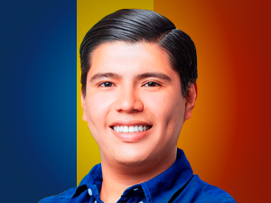

Nombres: | Steven Leonardo
Apellidos: | Ordóñez Bravo
Facebook: | https://www.facebook.com/StevenOrdonezB/
Twitter:
Descripción:

